Class
問題１ |  |  | クラスの作成

 | プロジェクト名：Pr05_Class

 | ① | 次のフィールド（変数）を持つCarクラスを作成し、適当な値をセット後、フォーム上にデータを表示させてください。
 | ・ | public string maker (メーカー)
 | ・ | public string model (車種）
 | ・ | public double fuel (ガソリン量）
 | ・ | public double consumption (燃費：1ℓで走行できる距離)

 |  | ※1台のみの場合と、複数台の場合で表示させてみましょう。

 |  | 【画面イメージ】
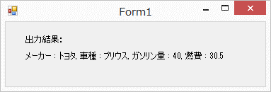

問題２ |  |  | メソッドの作成

 | プロジェクト名：Pr05_Class |  |  |  |  | ※問1と同じプロジェクト

 | ① | Carクラス内に下記の処理を行うメソッドを作成しましょう。 |  |  |  |  | 引数として渡す必要ない→フィールドの数字を使う。
 | ・ | メーカーと車種をメッセージボックスで表示させる。 |  |  |  |  | ないものは引数
 | ・ | 走行可能距離数を戻り値として返す。（ガソリン量 × 燃費）
 | ・ | 走行したい距離数を引数として渡すと、必要なガソリン量を戻り値として返す。（走行したい距離数 ÷ 燃費）

問題３ |  |  | オーバーロード

 | プロジェクト名：Pr05_Class |  |  |  |  | ※問1と同じプロジェクト

 | ① | Carクラス内に下記の処理を行うメソッドを作成しましょう。
 | ・ | 問題２で作成した「走行可能距離数を戻り値として返す。」メソッドのオーバーロードメソッドを作成しましょう。
 |  | 引数 |  | ： | 現時点の燃費
 |  | 戻り値 |  | ： | 現時点の燃費を基にした走行可能距離数（ガソリン量 × 現時点の燃費）

Constructor
問題１ |  |  | コンストラクタ

 | プロジェクト名：Pr05_Constructor |  |  | Consoleアプリケーション

 | ① | PhoneNumberクラス（電話番号クラス）に、下記の引数が存在するコンストラクタを追加しましょう。
 |  | ・ | 引数なし
 |  | ・ | string number |  | 引数例) "082-3214-1984"
 |  | ・ | string number1, string number2, string number3 |  | 引数例) "082", "3214", "1984"

【電話番号クラス】
class PhoneNumber
{
private string number; // 電話番号
private string owner; // 所有者名
public string getNumber()
{
return this.number ;
}
public string getOwner()
{
return owner;
}
}

 |  |  |  |  |  | ← | コピペでOK

 | ② | それぞれのコンストラクタを呼び出し、下記のとおり表示されるようにしましょう。

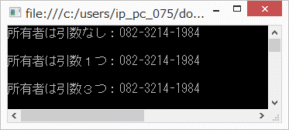

 |  |  |  |  |  | Console.Writelineは
 |  |  |  |  |  | Mainメソッドに書く。

